Worksheet
 |  |  |  |  | 8 (812) 565 05 34 |  |  | sales@miniworks.ru
 |  |  |  |  | Алматы |  |  | отдел продаж
 |  |  | Адрес |  |  |  |  | Режим работы
 |  |  | Алматы |  |  |  |  | Пн – Пт: с 8:00 до 18:00
25-50M10.D40x40
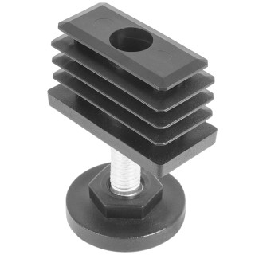 |  | 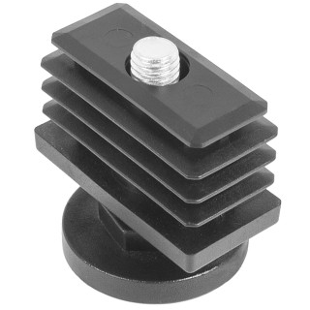 |  | 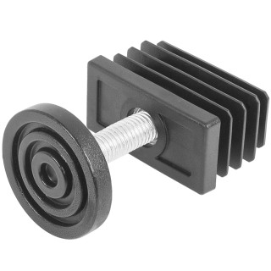 |  |  |  | 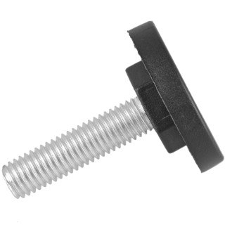 |  | 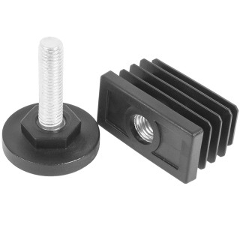
Артикул |  | Цвет |  | от 10000 | от 5000 | от 1000 | от 500 | от 100 | розница | Наличие на 29.07.2026
25-50M10.D40x40 |  | черный |  | 40.28р. | 43.23р. | 47.12р. | 56.81р. | 65.17р. | 90.25р. | 10021
25-50M10.D40x40B |  | белый |  | 40.28р. | 43.23р. | 47.12р. | 56.81р. | 65.17р. | 90.25р. | 2818
25-50M10.D40x40G |  | серый |  | 40.28р. | 43.23р. | 47.12р. | 56.81р. | 65.17р. | 90.25р. | 546
 | Все цены указаны в рублях и включают в себя НДС. Все цены указаны при условии 100% предоплаты и действительны в течение 5 дней. Все цены указаны при условии самовывоза продукции со склада в г. Алматы (для иногородних клиентов доставка до склада ТК в г. Алматы бесплатна). Все цены указаны за стандартный цвет для каждого вида изделия (изменение цвета на любой из предлагаемой палитры +20% к стоимости, изменение цвета на любой по системе RAL +50% к стоимости). О возможных сроках поставки заказного товара, необходимо уточнять заранее

